Sheet1
日期 | 训练网站 | 训练场次名称 | 过题榜单抓图 | 算法
2.27 | cf | Codeforces Round 929 (Div. 3) |  | A、贪心、排序
2.28 | cf | Codeforces Round 929 (Div. 3) |  | B、暴力
3.1 | cf | Codeforces Round 931 (Div. 2) |  | A、贪心
3.6 | PTA | 2024徐州工程学院天梯模拟训练-第01场 | 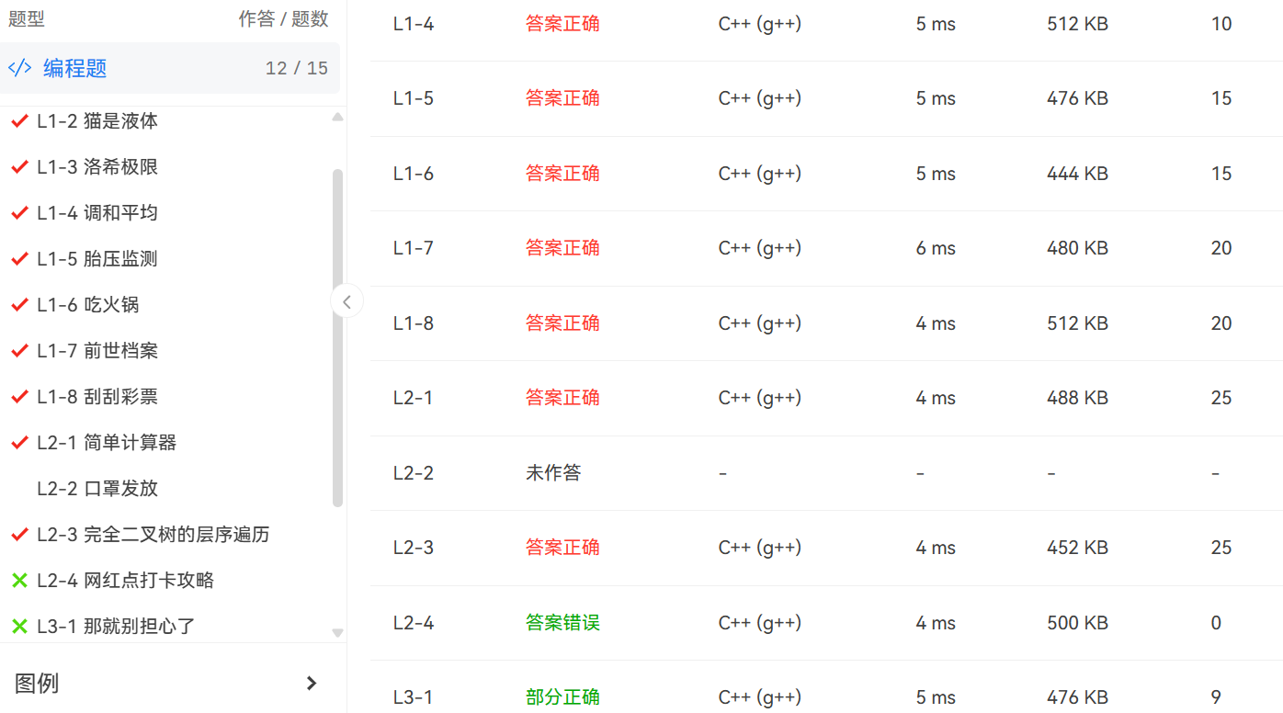
3.7 | cf | Codeforces Round 930 (Div. 2) |  | A、暴力
3.8 | PTA | 2024徐州工程学院天梯模拟训练-第01场-补场 |  | L3-1 STL+dfs
3.10 | PTA | 2024徐州工程学院天梯模拟训练-第02场 | 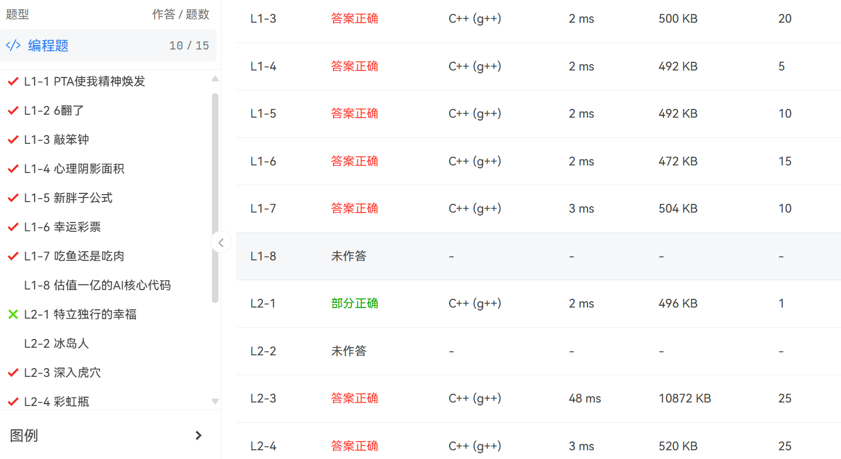
3.11 | PTA | 2024徐州工程学院天梯模拟训练-第02场-补场 |  | L2-1 SLT set去重
3.12 | cf | Codeforces Round 932 (Div. 2) |  | A、字符串
3.13 | PTA | 2024徐州工程学院天梯模拟训练-第03场 | 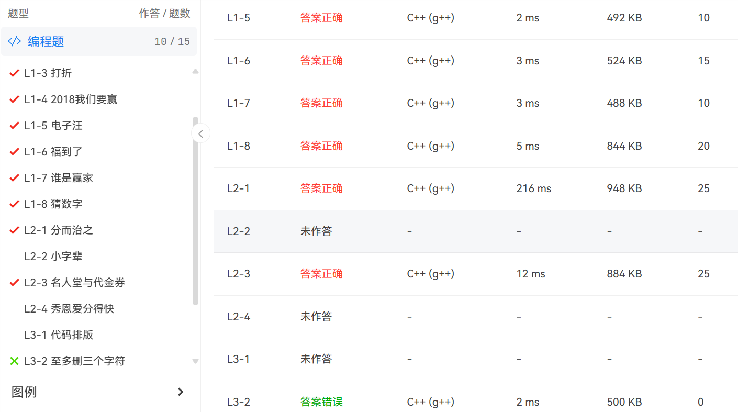
3.14 | PTA | 2024徐州工程学院天梯模拟训练-第03场-补场 |  | L1-1 模拟
3.18 | cf | Codeforces Round 933 (Div. 3) |  | A、暴力 C、dp、贪心、字符串
3.20 | PTA | 2024徐州工程学院天梯模拟训练-第04场 | 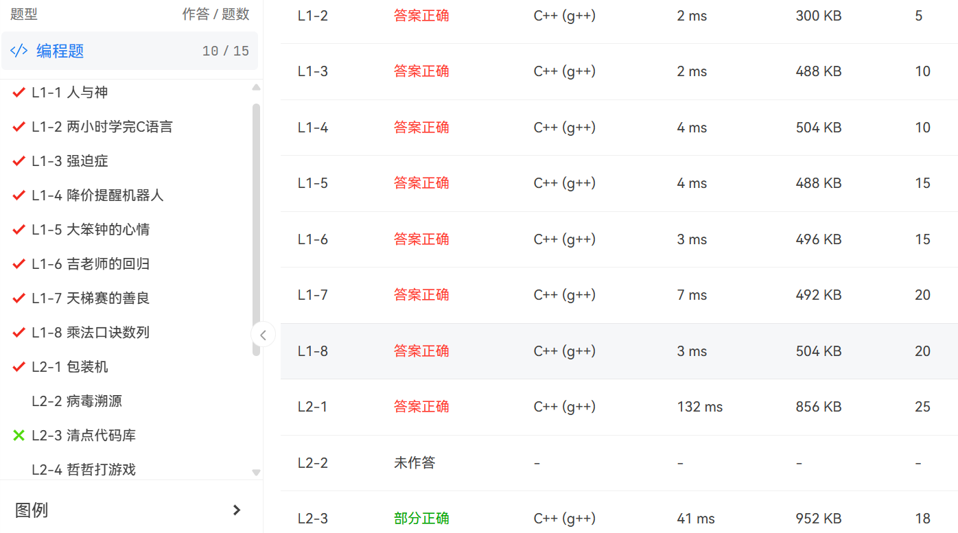
3.21 | cf | Educational Codeforces Round 163 (Rated for Div. 2) |  | A、暴力 B、贪心、dp、暴力
3.23 | cf | Codeforces Round 934 (Div. 2) |  | A、贪心
3.23 | PTA | 2024徐州工程学院天梯模拟训练-第04场-补场 |  | L2-3 STL+结构体 L2-2 STL+dfs
3.25 | cf | Codeforces Round 935 (Div. 3) |  | A、贪心、找规律 B、暴力

